表紙
ＸＸＸＸＸ
 |  |  |  |  |  |  |  |  |  |  |  |  |  |  |  |  |  |  | 対応申請番号 |  |  | 作成更新日 |  | 作成更新者
要件定義書 |  |  |  |  |  |  |  |  |  |  |  |  |  |  |  |  |  |  |  | - | 作成 | 2020-05-08 |  | ITサービス事業部 桑野 修一
 |  |  |  | ﾌﾟﾛｼﾞｪｸﾄ |  |  | ｼｽﾃﾑ |  | ｻﾌﾞｼｽﾃﾑ |  | ﾌﾟﾛｾｽ |  | ﾌﾟﾛｸﾞﾗﾑ |  |  | ﾓｼﾞｭｰﾙ
表 紙 |  |  | ID |  | ID |  |  | ID |  | ID |  | ID |  | ID |  |  | ID |  |  |  | 更新

 | 有給休暇取得申請 システム化対応 |  |  |  |  |  |  |  |  |  |  |  |  |  |  |  |  | 要件定義書

 |  | 【ユーザ部門】 |  |  |  |  |  |  |  |  |  |  |  |  | 【システム部門】
 |  | (上段) 部 室 | (上段) グループ |  |  | (上段) 部 室 |  |  |  | (上段) グループ |  |  |  |  | (上段) 部 室 |  |  |  | (上段) グループ |  | (上段) 部 室 |  | (上段) グループ

 |  | (下段) 責任者 | (下段) 責任者 |  |  | (下段) 責任者 |  |  |  | (下段) 責任者 |  |  |  |  | (下段) 責任者 |  |  |  | (下段) 責任者 |  | (下段) 責任者 |  | (下段) 責任者

要件定義
有給休暇取得申請
要件定義 |  | ﾌﾟﾛｼﾞｪｸﾄ |  |  | ｼｽﾃﾑ |  | ｻﾌﾞｼｽﾃﾑ | ﾌﾟﾛｾｽ | ﾌﾟﾛｸﾞﾗﾑ | ﾓｼﾞｭｰﾙ |  |  | 作成更新日 | 作成更新者 | 連番
 |  |  |  |  |  |  |  |  |  |  |  | 作成 | 2020-05-08 | 桑野 修一 | 0010
 |  | ＩＤ |  |  | ＩＤ |  | ＩＤ | ＩＤ | ＩＤ | ＩＤ | ＩＤ | 更新 | 2020-05-13 | 桑野 修一

項 目 | 説 明
１．目的
 |  | 休暇等申請書を使用して申請している有給休暇取得申請について、パソコンから申請がおこなえるように対応する。
 |  | 申請者は、パソコンの有給休暇取得申請システム（以下本システム）から、上長に対して有給休暇取得申請をおこなう。
 |  | 申請時には上長に対して、承認依頼のメールを通知する。
 |  | 上長は、パソコンの本システムから、申請者の有給休暇取得申請について、承認または差戻をおこなう。
 |  | 上長の承認または差戻の情報は、申請者にメールで通知する。

２．システム化の範囲
 |  | (1) 各自が所有しているパソコンから本システムを使用して申請できるようにする。

 |  | (2) 従業員情報および上長（承認者）の情報は、本システムで固有に持つものとする。
 |  | その為、既存システムへのデータ連携はおこなわない。

３．システムの実現手段
 |  | (1)開発言語
 |  |  | アプリケーション言語はJavaを使用して開発する。

 |  | (2)開発ツール
 |  |  | 統合開発環境はEclipseを使用する。

４．体制
 |  | (1)体制図
 |  |  |  |  |  | 佐藤

 |  |  |  |  |  | 桑野

 |  |  |  | 明石 |  |  | 齊藤

参考資料
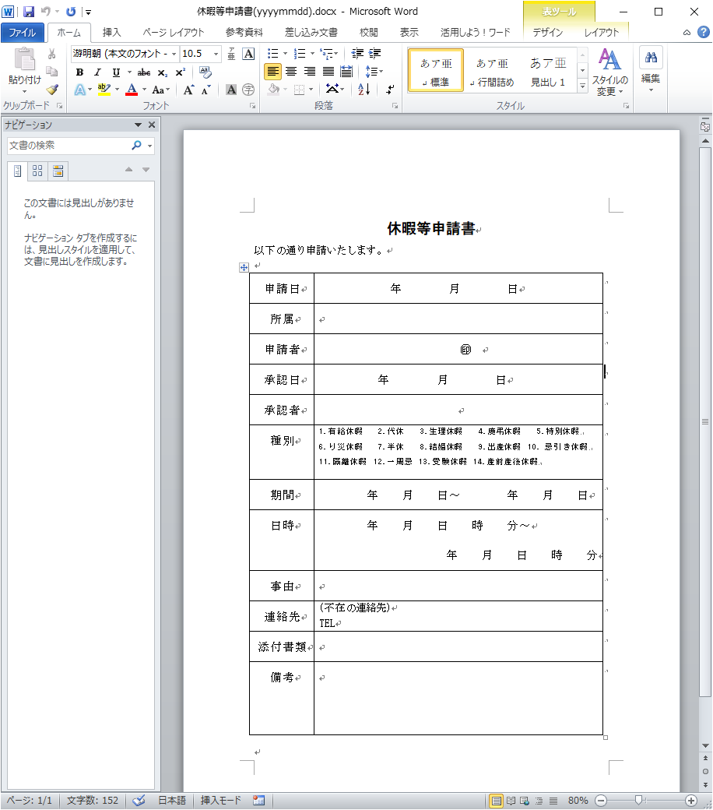
有給休暇取得申請
要件定義 |  |  | ﾌﾟﾛｼﾞｪｸﾄ | ｼｽﾃﾑ | ｻﾌﾞｼｽﾃﾑ | ﾌﾟﾛｾｽ | ﾌﾟﾛｸﾞﾗﾑ | ﾓｼﾞｭｰﾙ |  |  | 作成更新日 | 作成更新者 | 連番
 |  |  |  |  |  |  |  |  |  | 作成 | 2020-05-08 | 桑野 修一 | 0020
 |  |  | ＩＤ | ＩＤ | ＩＤ | ＩＤ | ＩＤ | ＩＤ | ＩＤ | 更新

 | 参考資料
 |  | 休暇等申請書

